Heures supplémentaires
Calculez le nombre d'heures supplémentaires à 25% et à 50% :
Rappel :
- de la 36ème heure à la 43ème incluse : +25%
- au-delà de la 43ème heure : + 50%
Si vous n'arrivez pas à développer vos formules, voici une aide.
50% : Si le nombre d'heures travaillées est strictement suppérieur à 43 alors le nombre d'heures supplémentaires à 50 % est égal au nombre d'heures travaillées moins 43.
25% : Si le nombre d'heures supplémentaires à 50% est égal à 0 alors lenombre d'heures à 25% est égal au nombre d'heures travaillées moins 35 sinon il est égal au nombre d'heures travaillées moins 35 moins le nombre d'heures supplémentaires à 50 %.
 | Nombre d'heures travaillées | Temps légal par semaine | Heures sup à 25% | Heures sup à 50%
Semaine 1 | 35 | 35 | 0 | 0
Semaine 2 | 41 | 35 | 6 | 0
Semaine 3 | 43 | 35 | 8 | 0
Semaine 4 | 44 | 35 | 8 | 1
Semaine 5 | 46 | 35 | 8 | 3

Contrepartie oblig de repos
Déterminez la contrepartie obligatoire de repos en tenant compte du tableau ci-dessous à partir de 8 heures supplémentaires à 25% et 1 heure à 50% :
- pour une entreprise de 20 salariés ou moins
- pour une entreprise de plus de 20 salariés.
Entreprise de 20 salariés ou moins.
 | HS 25% | HS 50% | COR
Calcul avec des nombres entiers | 8 | 1
Calcul avec des heures | 8:00:00 | 1:00:00
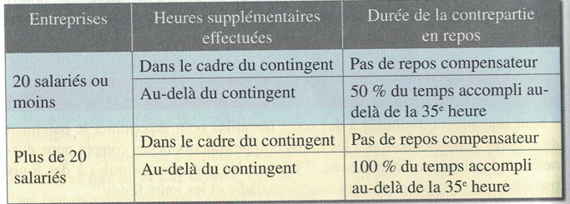

Entreprise de plus de 20 salariés.
 | HS 25% | HS 50% | COR
Calcul avec des nombres entiers | 8 | 1
Calcul avec des heures | 8:00:00 | 1:00:00

Pour saisir des heures, tapez deux points après le c hiffre des heures.
Pour passer d'un nombre entier à un nom convertible en heure avec le format Heure, divisez par 24.

